T6 & F2
Tabell 6. Samlingarnas huvudsakliga inriktning 2018, antal museer per kategori.
Table 6. The collections’ main focus 2018, number of museums per category.
 |  |  |  |  |  |  | Tillbaka till Information
Inriktning | Centrala museer | Övriga statliga museer | Regionala museer | Kommunala museer | Övriga museer | Totalt
Konst | 5 | 4 | 3 | 19 | 12 | 43
Historia och arkeologi | 9 | 4 | 20 | 18 | 19 | 70
Naturhistoria och naturvetenskap | 1 | 0 | 2 | 2 | 2 | 7
Vetenskap och teknik | 1 | 0 | 1 | 2 | 9 | 13
Etnografi och antropologi | 6 | 1 | 0 | 0 | 1 | 8
Djurpark och akvarium | 0 | 1 | 0 | 1 | 1 | 3
Friluftsmuseum | 1 | 0 | 0 | 6 | 1 | 8
Arbetslivsmuseum | 1 | 1 | 3 | 12 | 69 | 86
Specialinriktat museum | 1 | 3 | 0 | 5 | 33 | 42
Lokalhistoria och hembygd | 0 | 0 | 1 | 12 | 36 | 49
Allmänt museum | 0 | 1 | 10 | 9 | 7 | 27
Övrigt | 0 | 1 | 1 | 1 | 11 | 14
Totalt | 25 | 16 | 41 | 87 | 201 | 370

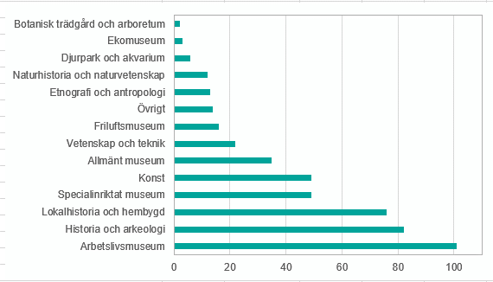

Figur 2. Samlingarnas samtliga inriktningar 2018, antal museer per inriktning.
Figure 2. All focuses of the collections 2018, number of museums per focus.

T16 & F1
Tabell 16. Totalt antal besök 2003–2018, tusental per kategori.
Table 16. Total number of visits 2003–2018, thousands by category. Table 15. Total number of visits 2003–2018, thousands by category.
 |  |  |  |  |  |  |  |  |  |  |  |  |  |  |  |  | Tillbaka till Information
Museikategori | 2003 | 2004 | 2005 | 2006 | 2007 | 2008 | 2009 | 2010 | 2011 | 2012 | 2013 | 2014 | 2015 | 2016 | 2017 | 2018
Centrala museer | 4,863,730 | 5,481,073 | 7,754,908 | 7,209,736 | 5,998,425 | 6,531,783 | 6,654,508 | 6,964,530 | 7,364,442 | 6,455,284 | 6,373,853 | 6,916,619 | 6,752,290 | 7,806,675 | 7,624,073 | 7,375,869
Övriga statliga museer | 1,822,880 | 1,328,673 | 1,484,288 | 1,380,429 | 1,388,958 | 1,444,872 | 1,476,672 | 1,487,946 | 1,693,172 | 1,606,397 | 1,841,003 | 1,817,649 | 1,888,931 | 1,957,240 | 1,560,418 | 1,499,998
Regionala museer | 4,073,207 | 3,918,699 | 3,900,108 | 3,990,736 | 3,998,145 | 4,059,809 | 4,329,668 | 4,522,250 | 4,533,510 | 4,544,635 | 4,381,385 | 4,555,838 | 4,686,357 | 4,441,872 | 4,392,292 | 3,969,470
Kommunala museer | 4,545,569 | 4,472,010 | 5,259,752 | 5,281,469 | 5,278,577 | 5,201,422 | 5,605,671 | 5,688,415 | 5,858,823 | 5,803,734 | 5,678,382 | 5,496,444 | 5,979,953 | 5,695,462 | 6,075,720 | 5,379,546
Övriga museer | 6,390,319 | 6,865,495 | 7,079,804 | 6,931,252 | 7,316,768 | 7,404,178 | 7,834,466 | 7,649,176 | 7,663,711 | 7,912,878 | 8,214,416 | 8,130,606 | 8,163,772 | 8,274,178 | 8,201,181 | 7,987,552
Totalt | 21,695,705 | 22,065,950 | 25,478,860 | 24,793,621 | 23,980,872 | 24,642,063 | 25,900,985 | 26,312,317 | 27,113,658 | 26,322,928 | 26,489,038 | 26,917,156 | 27,471,303 | 28,175,427 | 27,853,684 | 26,212,435
Uppräknade värden.

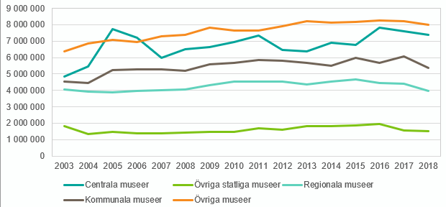

Figur 1. Besök 2003–2018, antal per kategori.
Figure 1. Visits 2003–2018, number of by category.

T17 & F3
Tabell 17. Avlönade årsarbetskrafter 2003–2018, antal per kategori.
Table 17. Paid full-time equivalents 2003–2018, number of bu category.
 |  |  |  |  |  |  |  |  |  |  |  |  |  |  |  |  | Tillbaka till Information
Museikategori | 2003 | 2004 | 2005 | 2006 | 2007 | 2008 | 2009 | 2010 | 2011 | 2012 | 2013 | 2014 | 2015 | 2016 | 2017 | 2018
Centrala museer | 1,496 | 1,491 | 1,479 | 1,610 | 1,656 | 1,537 | 1,527 | 1,508 | 1,545 | 1,475 | 1,602 | 1,605 | 1,691 | 1,704 | 1,650 | 1,713
Övriga statliga museer | 306 | 308 | 314 | 329 | 324 | 308 | 295 | 296 | 302 | 297 | 305 | 321 | 321 | 307 | 295 | 274
Regionala museer | 1,918 | 1,885 | 1,816 | 1,929 | 1,937 | 1,870 | 1,741 | 1,699 | 1,706 | 1,668 | 1,667 | 1,670 | 1,726 | 1,630 | 1,619 | 1,579
Kommunala museer | 1,101 | 1,123 | 1,288 | 1,329 | 1,280 | 1,231 | 1,207 | 1,207 | 1,256 | 1,143 | 1,307 | 1,312 | 1,299 | 1,218 | 1,165 | 1,119
Övriga museer | 1,101 | 1,104 | 1,148 | 1,171 | 1,177 | 1,190 | 1,186 | 1,186 | 1,205 | 1,214 | 1,220 | 1,308 | 1,214 | 1,137 | 1,169 | 1,107
Totalt | 5,922 | 5,911 | 6,044 | 6,368 | 6,375 | 6,136 | 5,956 | 5,896 | 6,014 | 5,796 | 6,102 | 6,216 | 6,250 | 5,996 | 5,898 | 5,793
Uppräknade värden.

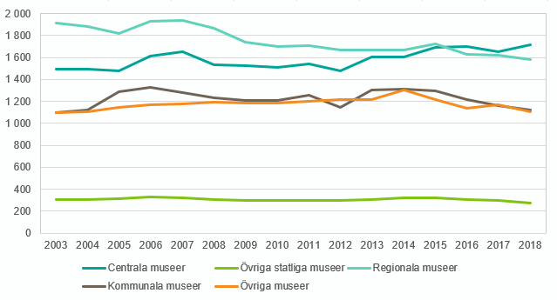

Figur 3. Avlönade årsarbetskrafter 2003–2018, antal per kategori.
Figure 3. Paid full-time equivalents 2003–2018, number of by category.

T18-19 & F4
Tabell 18. Totala intäkter 2003–2018, miljoner kronor per kategori.
Table 18. Total revenues 2003–2018, SEK millions by category.
 |  |  |  |  |  |  |  |  |  |  |  |  |  |  |  |  | Tillbaka till Information
Museikategori | 2003 | 2004 | 2005 | 2006 | 2007 | 2008 | 2009 | 2010 | 2011 | 2012 | 2013 | 2014 | 2015 | 2016 | 2017 | 2018
Centrala museer | 1,417 | 1,488 | 1,573 | 1,625 | 1,705 | 1,709 | 1,726 | 1,809 | 1,917 | 1,976 | 2,001 | 2,068 | 2,248 | 2,255 | 2,234 | 2,405
Övriga statliga museer | 281 | 262 | 261 | 261 | 291 | 296 | 286 | 300 | 289 | 279 | 333 | 340 | 341 | 304 | 297 | 283
Regionala museer | 1,138 | 1,165 | 1,114 | 1,184 | 1,275 | 1,268 | 1,258 | 1,262 | 1,281 | 1,297 | 1,333 | 1,362 | 1,441 | 1,340 | 1,366 | 1,411
Kommunala museer | 633 | 682 | 867 | 905 | 892 | 907 | 929 | 982 | 1,009 | 910 | 946 | 997 | 998 | 950 | 955 | 888
Övriga museer | 561 | 601 | 617 | 618 | 658 | 678 | 713 | 720 | 728 | 697 | 786 | 767 | 787 | 790 | 830 | 816
Totalt | 4,031 | 4,199 | 4,432 | 4,594 | 4,820 | 4,859 | 4,913 | 5,074 | 5,225 | 5,159 | 5,399 | 5,534 | 5,815 | 5,640 | 5,680 | 5,803
Uppräknade värden.

Tabell 19. Totala kostnader 2003–2018, miljoner kronor per kategori.
Table 19. Total costs 2003–2018, SEK millions by category.

Museikategori | 2003 | 2004 | 2005 | 2006 | 2007 | 2008 | 2009 | 2010 | 2011 | 2012 | 2013 | 2014 | 2015 | 2016 | 2017 | 2018
Centrala museer | 1,433 | 1,488 | 1,567 | 1,612 | 1,703 | 1,714 | 1,712 | 1,773 | 1,911 | 1,914 | 1,993 | 2,136 | 2,240 | 2,228 | 2,257 | 2,430
Övriga statliga museer | 293 | 265 | 263 | 282 | 319 | 336 | 319 | 319 | 292 | 306 | 362 | 346 | 354 | 335 | 308 | 277
Regionala museer | 1,146 | 1,090 | 1,116 | 1,175 | 1,284 | 1,256 | 1,264 | 1,268 | 1,290 | 1,276 | 1,340 | 1,349 | 1,417 | 1,347 | 1,356 | 1,371
Kommunala museer | 866 | 895 | 1,076 | 1,128 | 1,048 | 1,047 | 1,072 | 1,143 | 1,169 | 1,152 | 1,192 | 1,217 | 1,174 | 1,116 | 1,123 | 1,096
Övriga museer | 562 | 589 | 596 | 593 | 605 | 625 | 640 | 655 | 675 | 653 | 712 | 722 | 728 | 731 | 768 | 758
Totalt | 4,300 | 4,327 | 4,617 | 4,789 | 4,959 | 4,979 | 5,007 | 5,158 | 5,337 | 5,301 | 5,599 | 5,769 | 5,914 | 5,757 | 5,810 | 5,931
Uppräknade värden.

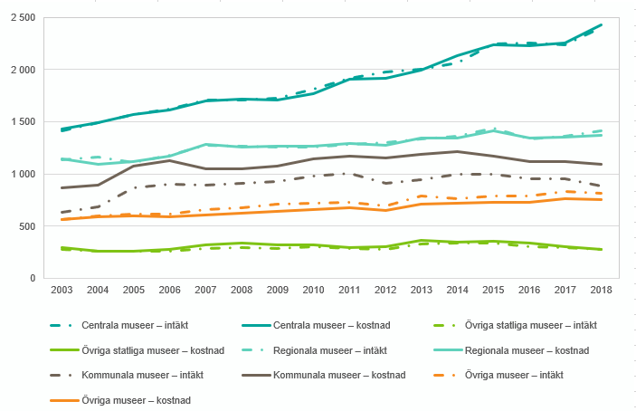

Figur 4. Totala intäkter och kostnader 2003–2018, miljoner kronor per kategori.
Figure 4. Total revenues and costs 2003–2018, SEK millions by category.

T20-21 & F5-6
 |  |  |  |  |  |  |  | Tabell 21. Övriga intäkter från andra källor 2018, procent av totala intäkter per kategori.
Table 20. Revenues from public grants 2018, percent of total revenues by category. |  |  |  |  |  |  |  | Table 21. Other revenues from other sources 2018, percent of total revenues by category.
 |  |  |  |  |  |  |  |  |  |  |  |  |  |  |  |  |  | Tillbaka till Information
Museikategori | Stat | Arbetsförmedlingen | Landsting/ Region | Kommun | EU | Övriga bidrag | Summa bidrag/ anslag | Museikategori | Entréavgifter | Försäljning | Sponsring | Donationer | Fondavkastning | Ränteavkastning | Uppdragsverksamhet | Övriga intäkter | Summa intäkter från andra källor

Centrala museer | 66 | 1 | 0 | 0 | 0 | 1 | 68 | Centrala museer | 15 | 5 | 1 | 0 | 1 | 0 | 7 | 4 | 33
Övriga statliga museer | 42 | 1 | 1 | 1 | 2 | 4 | 51 | Övriga statliga museer | 21 | 12 | 1 | 1 | 0 | 0 | 4 | 9 | 48
Regionala museer | 10 | 3 | 41 | 16 | 0 | 2 | 72 | Regionala museer | 2 | 5 | 0 | 1 | 0 | 1 | 13 | 7 | 29
Kommunala museer | 1 | 1 | 14 | 65 | 0 | 1 | 82 | Kommunala museer | 5 | 4 | 0 | 0 | 4 | 0 | 2 | 2 | 17
Övriga museer | 14 | 1 | 3 | 9 | 1 | 5 | 33 | Övriga museer | 23 | 34 | 2 | 0 | 1 | 2 | 1 | 4 | 67
Totalt | 40 | 1 | 13 | 11 | 0 | 2 | 68 | Totalt | 11 | 7 | 0 | 0 | 1 | 0 | 8 | 5 | 32

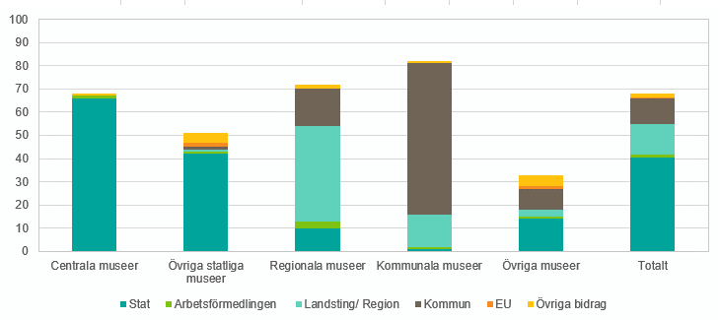
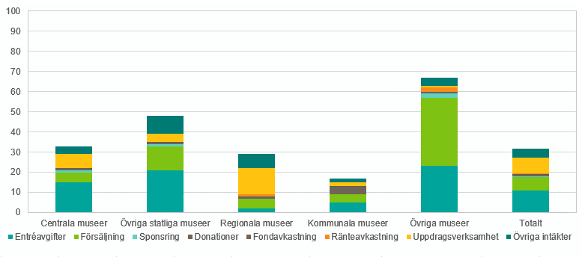

Figur 5. Intäkter från offentliga bidrag eller anslag 2018, procent av totala intäkter per kategori. |  |  |  |  |  |  |  |  | Figur 6. Övriga intäkter från andra källor 2018, procent av totala intäkter per kategori.
Figure 5. Revenues from public grants 2018, percent of total revenues by category. |  |  |  |  |  |  |  |  | Figure 6. Other revenues from other sources 2018, percent of total revenues by category.

T22 & F7
Tabell 22. Kostnader 2018, procent av totala kostnader per kategori.
Table 22. Costs 2018, percent of total costs by category.
 |  |  |  |  |  |  |  | Tillbaka till Information
 | Löpande kostnader |  |  | Kapitalkostnader
Museikategori | Personal | Lokal | Andra kostnader | Föremål till samlingarna | Avskrivningar fastigheter | Övriga avskrivningar | Finansiella kostnader
Centrala museer | 47 | 23 | 26 | 0 | 1 | 3 | 0
Övriga statliga museer | 55 | 23 | 11 | 0 | 5 | 6 | 0
Regionala museer | 59 | 17 | 21 | 0 | 1 | 2 | 0
Kommunala museer | 48 | 25 | 24 | 1 | 1 | 1 | 0
Övriga museer | 44 | 9 | 44 | 0 | 1 | 1 | 0
Totalt | 50 | 21 | 25 | 0 | 1 | 3 | 0

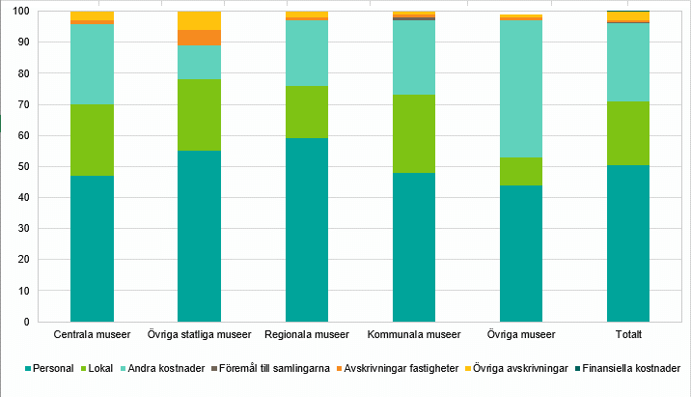

Figur 7. Kostnader 2018, procent av totala kostnader per kategori.
Figure 7. Costs 2018, percent of total cost by category.

